N.86-2567
ภาพถ่ายและรูปตัดขวางลำน้ำสถานีสำรวจอุทกวิทยาแม่น้ำน่าน (N.86)
บ้านหนองแดง ต.หนองแดง อ.เชียงกลาง จ.น่าน ปี 2567
 |  |  |  |  |  |  |  |  |  |  |  | 2566 |  |  | 2567
 |  |  |  |  |  |  |  |  |  |  |  | สำรวจเมื่อ 12 ม.ค. 2566 |  |  | สำรวจเมื่อ 26 ธ.ค. 2566
 |  |  |  |  |  |  |  |  |  |  |  | ระยะ | ระดับ | ผิวน้ำ | ระยะ | ระดับ | ผิวน้ำ
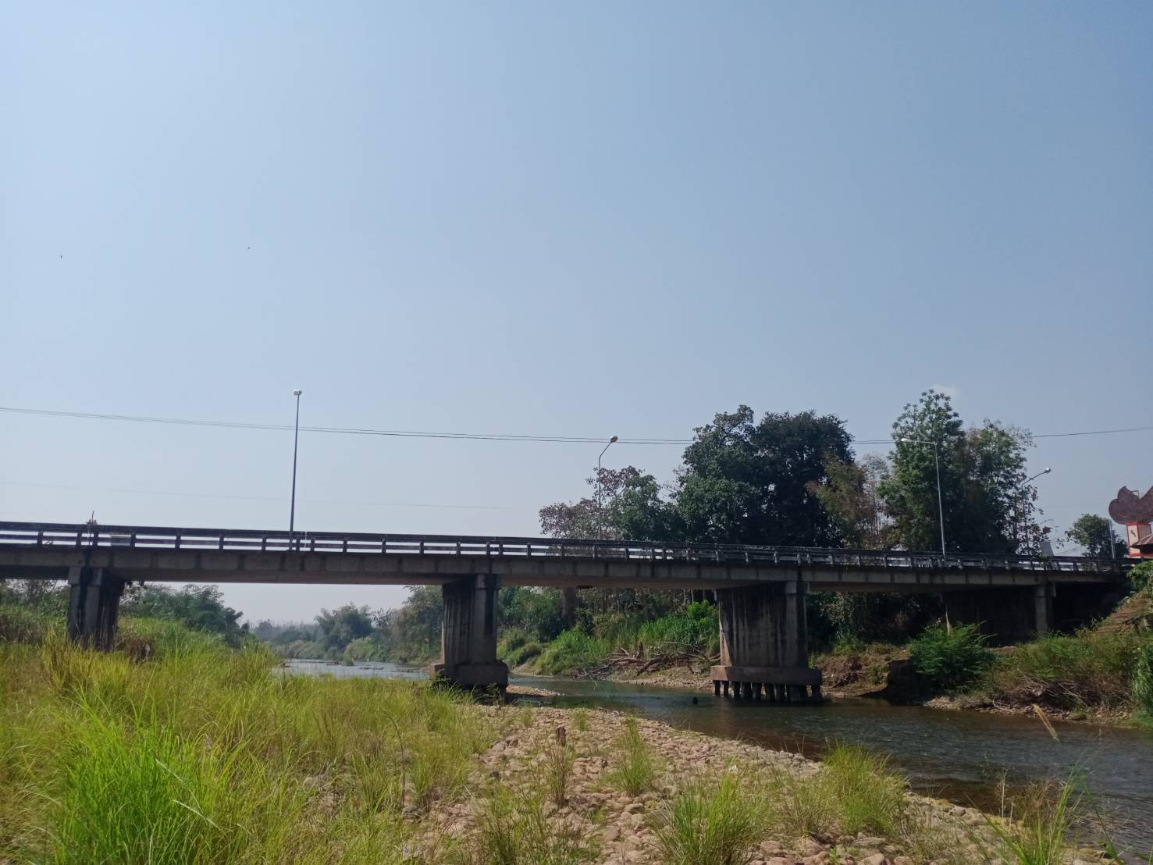
 |  |  |  |  |  |  |  |  |  |  |  | -50 | 255.560 | 250.015 | -50 | 255.557 | 250.065
 |  |  |  |  |  |  |  |  |  |  |  | -40 | 255.566 | 250.015 | -40 | 255.565 | 250.065
 |  |  |  |  |  |  |  |  |  |  |  | -30 | 255.727 | 250.015 | -30 | 255.742 | 250.065
 |  |  |  |  |  |  |  |  |  |  |  | -20 | 255.909 | 250.015 | -20 | 255.907 | 250.065
 |  |  |  |  |  |  |  |  |  |  |  | -10 | 256.103 | 250.015 | -10 | 256.097 | 250.065
 |  |  |  |  |  |  |  |  |  |  |  | 0 | 256.516 | 250.015 | 0 | 256.517 | 250.065
 |  |  |  |  |  |  |  |  |  |  |  | 0 | 255.604 | 250.015 | 0 | 255.604 | 250.065
 |  |  |  |  |  |  |  |  |  |  |  | 5 | 255.137 | 250.015 | 5 | 255.211 | 250.065
 |  |  |  |  |  |  |  |  |  |  |  | 10 | 255.123 | 250.015 | 10 | 255.382 | 250.065
 |  |  |  |  |  |  |  |  |  |  |  | 15 | 254.392 | 250.015 | 15 | 254.448 | 250.065
 |  |  |  |  |  |  |  |  |  |  |  | 20 | 254.258 | 250.015 | 20 | 254.265 | 250.065
 |  |  |  |  |  |  |  |  |  |  |  | 25 | 254.069 | 250.015 | 25 | 254.141 | 250.065
 |  |  |  |  |  |  |  |  |  |  |  | 30 | 254.076 | 250.015 | 30 | 254.153 | 250.065
 |  |  |  |  |  |  |  |  |  |  |  | 35 | 253.419 | 250.015 | 35 | 253.781 | 250.065
รูปตัดขวางลำน้ำแม่น้ำน่านที่แนวสำรวจปริมาณน้ำ
 | รูปตัดปี2567 |  | ระดับน้ำขณะสำรวจ
-50 | 255.557 | 47 | 250.065
-40 | 255.565 | 50 | 250.065
-30 | 255.742 | 55 | 250.065
-20 | 255.907 | 60 | 250.065
-10 | 256.097 | 65 | 250.065
0 | 256.517 | 70 | 250.065
0 | 255.604 | 75 | 250.065
5 | 255.211 | 80 | 250.065
10 | 255.382 | 85 | 250.065
15 | 254.448 | 90 | 250.065
20 | 254.265
25 | 254.141
30 | 254.153
35 | 253.781
40 | 252.203
45 | 251.483
47 | 250.065
50 | 249.665
55 | 250.118
60 | 249.895
65 | 249.785
70 | 250.015
75 | 250.268
80 | 249.515
85 | 249.185
90 | 249.075
95 | 249.865
100 | 249.965
105 | 253.453
110 | 253.371
115 | 257.437
120 | 257.910
120 | 258.681
130 | 258.997
140 | 259.273
150 | 259.498
160 | 259.777
170 | 260.040
 |  |  |  |  |  |  |  |  |  |  |  | 40 | 251.820 | 250.015 | 40 | 252.203 | 250.065
 |  |  |  |  |  |  |  |  |  |  |  | 45 | 250.707 | 250.015 | 45 | 251.483 | 250.065
 |  |  |  |  |  |  |  |  |  |  |  | 47 | 250.015 | 250.015 | 47.3 | 250.065 | 250.065
 |  |  |  |  |  |  |  |  |  |  |  | 50 | 249.275 | 250.015 | 50 | 249.665 | 250.065
 |  |  |  |  |  |  |  |  |  |  |  | 55 | 249.825 | 250.015 | 55 | 250.118 | 250.065
 |  |  |  |  |  |  |  |  |  |  |  | 60 | 249.835 | 250.015 | 60 | 249.895 | 250.065
 |  |  |  |  |  |  |  |  |  |  |  | 65 | 249.985 | 250.015 | 65 | 249.785 | 250.065
 |  |  |  |  |  |  |  |  |  |  |  | 70 | 249.935 | 250.015 | 70 | 250.015 | 250.065
 |  |  |  |  |  |  |  |  |  |  |  | 75 | 249.815 | 250.015 | 75 | 250.268 | 250.065
 |  |  |  |  |  |  |  |  |  |  |  | 80 | 249.525 | 250.015 | 80 | 249.515 | 250.065
 |  |  |  |  |  |  |  |  |  |  |  | 85 | 249.165 | 250.015 | 85 | 249.185 | 250.065
 |  |  |  |  |  |  |  |  |  |  |  | 90 | 249.405 | 250.015 | 90 | 249.075 | 250.065
 |  |  |  |  |  |  |  |  |  |  |  | 95 | 249.895 | 250.015 | 95 | 249.865 | 250.065
 |  |  |  |  |  |  |  |  |  |  |  | 100 | 251.199 | 250.015 | 100 | 249.965 | 250.065
 |  |  |  |  |  |  |  |  |  |  |  | 105 | 253.400 | 250.015 | 105 | 253.453 | 250.065
 |  |  |  |  |  |  |  |  |  |  |  | 110 | 253.334 | 250.015 | 110 | 253.371 | 250.065
 |  |  |  |  |  |  |  |  |  |  |  | 115 | 255.996 | 250.015 | 115 | 257.437 | 250.065
 |  |  |  |  |  |  |  |  |  |  |  | 120 | 258.245 | 250.015 | 120 | 257.910 | 250.065
ระยะ | -50 | -40 | -30 | -20 | -10 | 0 | 0 | 5 | 10 | 15 | 20 | 120 | 258.674 | 250.015 | 120 | 258.681 | 250.065
ระดับ | 255.557 | 255.565 | 255.742 | 255.907 | 256.097 | 256.517 | 255.604 | 255.211 | 255.382 | 254.448 | 254.265 | 130 | 259.007 | 250.015 | 130 | 258.997 | 250.065
ระยะ | 25 | 30 | 35 | 40 | 45 | 47.3 | 50 | 55 | 60 | 65 | 70 | 140 | 259.235 | 250.015 | 140 | 259.273 | 250.065
ระดับ | 254.141 | 254.153 | 253.781 | 252.203 | 251.483 | 250.065 | 249.665 | 250.118 | 249.895 | 249.785 | 250.015 | 150 | 259.477 | 250.015 | 150 | 259.498 | 250.065
ระยะ | 75 | 80 | 85 | 90 | 95 | 100 | 105 | 110 | 115 | 120 | 120 | 160 | 259.755 | 250.015 | 160 | 259.777 | 250.065
ระดับ | 250.268 | 249.515 | 249.185 | 249.075 | 249.865 | 249.965 | 253.453 | 253.371 | 257.437 | 257.910 | 258.681 | 170 | 260.028 | 250.015 | 170 | 260.040 | 250.065
ระยะ | 130 | 140 | 150 | 160 | 170
ระดับ | 258.997 | 259.273 | 259.498 | 259.777 | 260.040
ระยะ
ระดับ
ระยะ
ระดับ

 | BM. | 257.908 | ม.(ร.ท.ก.) |  | ตลิ่งฝั่งซ้าย | 256.517 | ม.(ร.ท.ก.) |  | ตลิ่งฝั่งขวา | 258.681 | ม.(ร.ท.ก.)
 | ท้องน้ำ | 249.075 | ม.(ร.ท.ก.) |  | ศูนย์เสา | 249.725 | ม.(ร.ท.ก.) |  | สำรวจเมื่อ 26 ธ.ค. 2566

 |  |  |  |  |  |  |  |  | ผู้สำรวจ นายเชิดชู มะโนเจริญ

 |  |  |  | ตรวจสอบหมุดหลักฐานแล้ว

 |  |  |  |  | เปลี่ยนรูปแล้ว

